Image-2
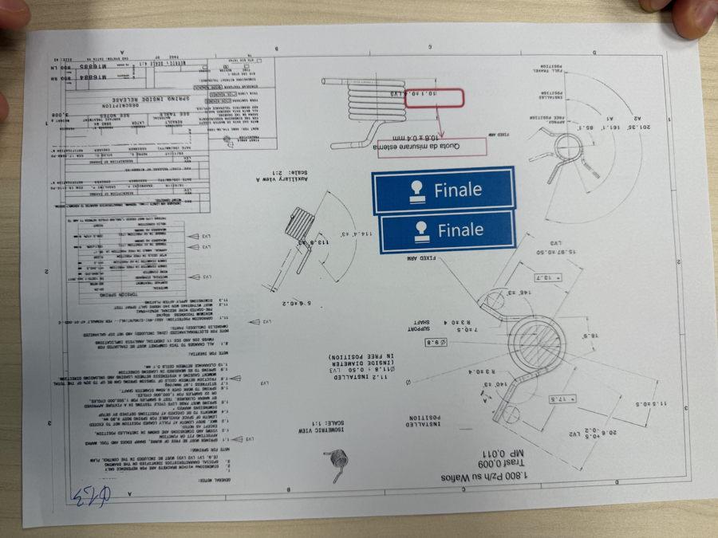
parameter | predicted | ground_truth

Image
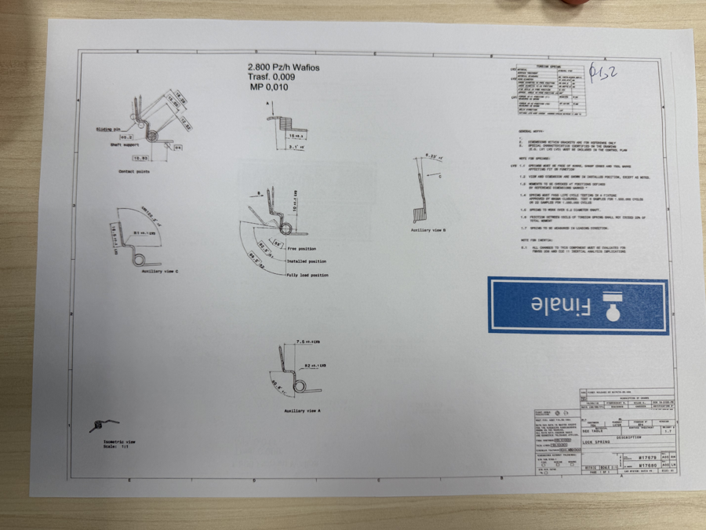
parameter | predicted | ground_truth

